TDSheet
 |  | Orby School 2018 |  |  |  |  |  |  |  | 23 июля 2018 г. Ответственный: Брянцев Ян Юрьевич Телефон: 8(4942)44-08-08 доб.319 E-Mail: yan.bryantsev@orby.ru
 |  | Orby School ЛА 2018
Заказчик |  |  |  |  |  |  |  |  |  |  | Итого: | 0
№ | Фото | Номер модели | Наименование модели | Видеопрезентация | Размеры | № В | Наименование цвета | цена шт. | шт. в р/р | цена р/р | кол-во р/р | общая сумма | свободный остаток

1 |  | 80406_OLG | Жилет для девочки |  | [122-60-54] 7-8 лет | 1 | серый | 1,230 | 1 | 1,230 |  | 0 | 3
 |  |  |  |  |  | 2 | синий | 1,230 | 1 | 1,230 |  | 0 | 1
 |  |  |  |  |  | 3 | черный | 1,230 | 1 | 1,230 |  | 0
 |  |  |  |  | [128-64-57] 7-8 лет | 1 | серый | 1,230 | 1 | 1,230 |  | 0 | 3
 |  |  |  |  |  | 2 | синий | 1,230 | 1 | 1,230 |  | 0
 |  |  |  |  |  | 3 | черный | 1,230 | 1 | 1,230 |  | 0
 |  |  |  |  | [134-64-57] 9-10 лет | 1 | серый | 1,230 | 1 | 1,230 |  | 0 | 4
 |  |  |  |  |  | 2 | синий | 1,230 | 1 | 1,230 |  | 0
 |  |  |  |  |  | 3 | черный | 1,230 | 1 | 1,230 |  | 0
 |  |  |  |  | [140-68-60] 9-10 лет | 1 | серый | 1,230 | 1 | 1,230 |  | 0 | 2
 |  |  |  |  |  | 2 | синий | 1,230 | 1 | 1,230 |  | 0
 |  |  |  |  |  | 3 | черный | 1,230 | 1 | 1,230 |  | 0
 |  |  |  |  | [146-72-63] 10-11 лет | 1 | серый | 1,230 | 1 | 1,230 |  | 0 | 4
 |  |  |  |  |  | 2 | синий | 1,230 | 1 | 1,230 |  | 0
 |  |  |  |  |  | 3 | черный | 1,230 | 1 | 1,230 |  | 0
 |  |  |  |  | [152-72-63] 10-11 лет | 1 | серый | 1,230 | 1 | 1,230 |  | 0 | 4
 |  |  |  |  |  | 2 | синий | 1,230 | 1 | 1,230 |  | 0
 |  |  |  |  |  | 3 | черный | 1,230 | 1 | 1,230 |  | 0
 |  |  |  |  | [158-76-69] 11-12 лет | 1 | серый | 1,230 | 1 | 1,230 |  | 0 | 3
 |  |  |  |  |  | 2 | синий | 1,230 | 1 | 1,230 |  | 0
 |  |  |  |  |  | 3 | черный | 1,230 | 1 | 1,230 |  | 0
 |  |  |  |  | [164-80-69] 12-13 лет | 1 | серый | 1,230 | 1 | 1,230 |  | 0 | 1
 |  |  |  |  |  | 2 | синий | 1,230 | 1 | 1,230 |  | 0
 |  |  |  |  |  | 3 | черный | 1,230 | 1 | 1,230 |  | 0
 |  |  |  |  | [170-84-72] 13-14 лет | 1 | серый | 1,230 | 1 | 1,230 |  | 0 | 2
 |  |  |  |  |  | 2 | синий | 1,230 | 1 | 1,230 |  | 0 | 1
 |  |  |  |  |  | 3 | черный | 1,230 | 1 | 1,230 |  | 0
2 |  | 80410_OLG | Сарафан для девочки |  | [122-60-54] 7-8 лет | 1 | серый | 1,290 | 1 | 1,290 |  | 0 | 2
 |  |  |  |  |  | 2 | синий | 1,290 | 1 | 1,290 |  | 0 | 1
 |  |  |  |  |  | 3 | черный | 1,290 | 1 | 1,290 |  | 0
 |  |  |  |  | [128-64-57] 7-8 лет | 1 | серый | 1,290 | 1 | 1,290 |  | 0
 |  |  |  |  |  | 2 | синий | 1,290 | 1 | 1,290 |  | 0
 |  |  |  |  |  | 3 | черный | 1,290 | 1 | 1,290 |  | 0
 |  |  |  |  | [134-64-57] 9-10 лет | 1 | серый | 1,290 | 1 | 1,290 |  | 0
 |  |  |  |  |  | 2 | синий | 1,290 | 1 | 1,290 |  | 0
 |  |  |  |  |  | 3 | черный | 1,290 | 1 | 1,290 |  | 0
 |  |  |  |  | [140-68-60] 9-10 лет | 1 | серый | 1,290 | 1 | 1,290 |  | 0
 |  |  |  |  |  | 2 | синий | 1,290 | 1 | 1,290 |  | 0 | 1
 |  |  |  |  |  | 3 | черный | 1,290 | 1 | 1,290 |  | 0
 |  |  |  |  | [146-72-63] 10-11 лет | 1 | серый | 1,290 | 1 | 1,290 |  | 0
 |  |  |  |  |  | 2 | синий | 1,290 | 1 | 1,290 |  | 0 | 1
 |  |  |  |  |  | 3 | черный | 1,290 | 1 | 1,290 |  | 0 | 1
 |  |  |  |  | [152-72-63] 10-11 лет | 1 | серый | 1,290 | 1 | 1,290 |  | 0
 |  |  |  |  |  | 2 | синий | 1,290 | 1 | 1,290 |  | 0
 |  |  |  |  |  | 3 | черный | 1,290 | 1 | 1,290 |  | 0 | 1
 |  |  |  |  | [158-76-69] 11-12 лет | 1 | серый | 1,290 | 1 | 1,290 |  | 0
 |  |  |  |  |  | 2 | синий | 1,290 | 1 | 1,290 |  | 0 | 1
 |  |  |  |  |  | 3 | черный | 1,290 | 1 | 1,290 |  | 0 | 1
 |  |  |  |  | [164-80-69] 12-13 лет | 1 | серый | 1,290 | 1 | 1,290 |  | 0
 |  |  |  |  |  | 2 | синий | 1,290 | 1 | 1,290 |  | 0 | 1
 |  |  |  |  |  | 3 | черный | 1,290 | 1 | 1,290 |  | 0 | 1
 |  |  |  |  | [170-84-72] 13-14 лет | 1 | серый | 1,290 | 1 | 1,290 |  | 0
 |  |  |  |  |  | 2 | синий | 1,290 | 1 | 1,290 |  | 0 | 1
 |  |  |  |  |  | 3 | черный | 1,290 | 1 | 1,290 |  | 0
3 |  | 80408_OLG | Юбка для девочки |  | [122,128-64-57] 7-8 лет | 1 | серый | 950 | 1 | 950 |  | 0
 |  |  |  |  |  | 2 | синий | 950 | 1 | 950 |  | 0 | 1
 |  |  |  |  |  | 3 | черный | 950 | 1 | 950 |  | 0
 |  |  |  |  | [134,140-68-63] 9-10 лет | 1 | серый | 950 | 1 | 950 |  | 0
 |  |  |  |  |  | 2 | синий | 950 | 1 | 950 |  | 0
 |  |  |  |  |  | 3 | черный | 950 | 1 | 950 |  | 0
 |  |  |  |  | [146,152-72-66] 10-11 лет | 1 | серый | 950 | 1 | 950 |  | 0
 |  |  |  |  |  | 2 | синий | 950 | 1 | 950 |  | 0
 |  |  |  |  |  | 3 | черный | 950 | 1 | 950 |  | 0 | 1
 |  |  |  |  | [158-76-69] 11-12 лет | 1 | серый | 950 | 1 | 950 |  | 0
 |  |  |  |  |  | 2 | синий | 950 | 1 | 950 |  | 0
 |  |  |  |  |  | 3 | черный | 950 | 1 | 950 |  | 0
 |  |  |  |  | [164-80-69] 12-13 лет | 1 | серый | 950 | 1 | 950 |  | 0 | 2
 |  |  |  |  |  | 2 | синий | 950 | 1 | 950 |  | 0
 |  |  |  |  |  | 3 | черный | 950 | 1 | 950 |  | 0 | 1
 |  |  |  |  | [170-84-72] 13-14 лет | 1 | серый | 950 | 1 | 950 |  | 0
 |  |  |  |  |  | 2 | синий | 950 | 1 | 950 |  | 0
 |  |  |  |  |  | 3 | черный | 950 | 1 | 950 |  | 0
4 | 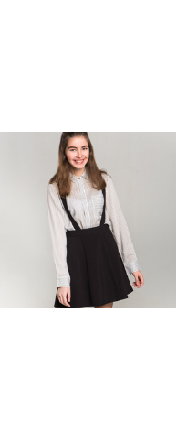 | 80407_OLG | Юбка для девочки |  | [122,128-64-57] 7-8 лет | 1 | серый | 965 | 1 | 965 |  | 0 | 2
 |  |  |  |  |  | 2 | синий | 965 | 1 | 965 |  | 0 | 1
 |  |  |  |  |  | 3 | черный | 965 | 1 | 965 |  | 0 | 2
 |  |  |  |  | [134,140-68-63] 9-10 лет | 1 | серый | 965 | 1 | 965 |  | 0 | 1
 |  |  |  |  |  | 2 | синий | 965 | 1 | 965 |  | 0 | 1
 |  |  |  |  |  | 3 | черный | 965 | 1 | 965 |  | 0
 |  |  |  |  | [146,152-72-66] 10-11 лет | 1 | серый | 965 | 1 | 965 |  | 0 | 1
 |  |  |  |  |  | 2 | синий | 965 | 1 | 965 |  | 0 | 1
 |  |  |  |  |  | 3 | черный | 965 | 1 | 965 |  | 0
 |  |  |  |  | [158-76-69] 11-12 лет | 1 | серый | 965 | 1 | 965 |  | 0 | 1
 |  |  |  |  |  | 2 | синий | 965 | 1 | 965 |  | 0 | 1
 |  |  |  |  |  | 3 | черный | 965 | 1 | 965 |  | 0
 |  |  |  |  | [164-80-69] 12-13 лет | 1 | серый | 965 | 1 | 965 |  | 0 | 1
 |  |  |  |  |  | 2 | синий | 965 | 1 | 965 |  | 0 | 1
 |  |  |  |  |  | 3 | черный | 965 | 1 | 965 |  | 0
 |  |  |  |  | [170-84-72] 13-14 лет | 1 | серый | 965 | 1 | 965 |  | 0 | 1
 |  |  |  |  |  | 2 | синий | 965 | 1 | 965 |  | 0 | 1
 |  |  |  |  |  | 3 | черный | 965 | 1 | 965 |  | 0
5 | 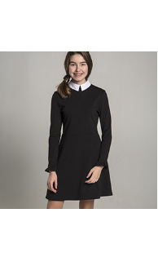 | 80486_OLG | Платье для девочки |  | [122,128-64-57] 7-8 лет | 1 | синий | 1,415 | 1 | 1,415 |  | 0
 |  |  |  |  |  | 2 | черный | 1,415 | 1 | 1,415 |  | 0
 |  |  |  |  | [134,140-68-63] 9-10 лет | 1 | синий | 1,415 | 1 | 1,415 |  | 0
 |  |  |  |  |  | 2 | черный | 1,415 | 1 | 1,415 |  | 0
 |  |  |  |  | [146,152-72-66] 10-11 лет | 1 | синий | 1,415 | 1 | 1,415 |  | 0
 |  |  |  |  |  | 2 | черный | 1,415 | 1 | 1,415 |  | 0
 |  |  |  |  | [158-76-69] 11-12 лет | 1 | синий | 1,415 | 1 | 1,415 |  | 0
 |  |  |  |  |  | 2 | черный | 1,415 | 1 | 1,415 |  | 0
 |  |  |  |  | [164-80-69] 12-13 лет | 1 | синий | 1,415 | 1 | 1,415 |  | 0
 |  |  |  |  |  | 2 | черный | 1,415 | 1 | 1,415 |  | 0
 |  |  |  |  | [170-84-72] 13-14 лет | 1 | синий | 1,415 | 1 | 1,415 |  | 0 | 1
 |  |  |  |  |  | 2 | черный | 1,415 | 1 | 1,415 |  | 0 | 1
6 | 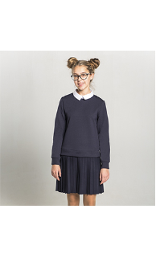 | 80417_OLG | Платье для девочки |  | [122,128-64-57] 7-8 лет | 1 | синий | 1,915 | 1 | 1,915 |  | 0 | 3
 |  |  |  |  |  | 2 | черный | 1,915 | 1 | 1,915 |  | 0 | 2
 |  |  |  |  | [134,140-68-63] 9-10 лет | 1 | синий | 1,915 | 1 | 1,915 |  | 0 | 4
 |  |  |  |  |  | 2 | черный | 1,915 | 1 | 1,915 |  | 0 | 2
 |  |  |  |  | [146,152-72-66] 10-11 лет | 1 | синий | 1,915 | 1 | 1,915 |  | 0 | 3
 |  |  |  |  |  | 2 | черный | 1,915 | 1 | 1,915 |  | 0 | 2
 |  |  |  |  | [158-76-69] 11-12 лет | 1 | синий | 1,915 | 1 | 1,915 |  | 0 | 2
 |  |  |  |  |  | 2 | черный | 1,915 | 1 | 1,915 |  | 0 | 1
 |  |  |  |  | [164-80-69] 12-13 лет | 1 | синий | 1,915 | 1 | 1,915 |  | 0 | 3
 |  |  |  |  |  | 2 | черный | 1,915 | 1 | 1,915 |  | 0
 |  |  |  |  | [170-84-72] 13-14 лет | 1 | синий | 1,915 | 1 | 1,915 |  | 0 | 2
 |  |  |  |  |  | 2 | черный | 1,915 | 1 | 1,915 |  | 0
7 | 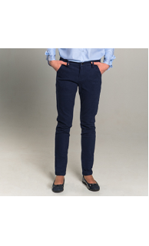 | 80416_OLG | Брюки rfd для девочки |  | [122,128-64-57] 7-8 лет | 1 | синий | 1,430 | 1 | 1,430 |  | 0 | 2
 |  |  |  |  |  | 2 | черный | 1,430 | 1 | 1,430 |  | 0
 |  |  |  |  | [134,140-68-63] 9-10 лет | 1 | синий | 1,430 | 1 | 1,430 |  | 0 | 2
 |  |  |  |  |  | 2 | черный | 1,430 | 1 | 1,430 |  | 0
 |  |  |  |  | [146,152-72-66] 10-11 лет | 1 | синий | 1,430 | 1 | 1,430 |  | 0
 |  |  |  |  |  | 2 | черный | 1,430 | 1 | 1,430 |  | 0
 |  |  |  |  | [158-76-69] 11-12 лет | 1 | синий | 1,430 | 1 | 1,430 |  | 0 | 2
 |  |  |  |  |  | 2 | черный | 1,430 | 1 | 1,430 |  | 0
 |  |  |  |  | [164-80-69] 12-13 лет | 1 | синий | 1,430 | 1 | 1,430 |  | 0 | 2
 |  |  |  |  |  | 2 | черный | 1,430 | 1 | 1,430 |  | 0
 |  |  |  |  | [170-84-72] 13-14 лет | 1 | синий | 1,430 | 1 | 1,430 |  | 0 | 2
 |  |  |  |  |  | 2 | черный | 1,430 | 1 | 1,430 |  | 0
8 | 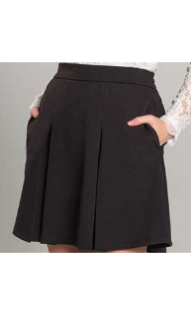 | 80415_OLG | Юбка для девочки |  | [122,128-64-57] 7-8 лет | 1 | синий | 1,010 | 1 | 1,010 |  | 0 | 1
 |  |  |  |  |  | 2 | черный | 1,010 | 1 | 1,010 |  | 0 | 1
 |  |  |  |  | [134,140-68-63] 9-10 лет | 1 | синий | 1,010 | 1 | 1,010 |  | 0 | 1
 |  |  |  |  |  | 2 | черный | 1,010 | 1 | 1,010 |  | 0 | 2
 |  |  |  |  | [146,152-72-66] 10-11 лет | 1 | синий | 1,010 | 1 | 1,010 |  | 0 | 2
 |  |  |  |  |  | 2 | черный | 1,010 | 1 | 1,010 |  | 0 | 2
 |  |  |  |  | [158-76-69] 11-12 лет | 1 | синий | 1,010 | 1 | 1,010 |  | 0 | 1
 |  |  |  |  |  | 2 | черный | 1,010 | 1 | 1,010 |  | 0 | 2
 |  |  |  |  | [164-80-69] 12-13 лет | 1 | синий | 1,010 | 1 | 1,010 |  | 0 | 1
 |  |  |  |  |  | 2 | черный | 1,010 | 1 | 1,010 |  | 0 | 2
 |  |  |  |  | [170-84-72] 13-14 лет | 1 | синий | 1,010 | 1 | 1,010 |  | 0 | 1
 |  |  |  |  |  | 2 | черный | 1,010 | 1 | 1,010 |  | 0 | 2
9 | 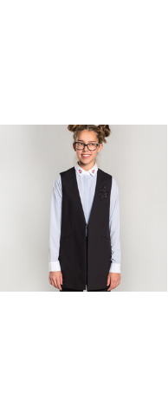 | 80401_OLG | Жилет для девочки |  | [122-60-54] 7-8 лет | 1 | синий | 1,655 | 1 | 1,655 |  | 0 | 2
 |  |  |  |  |  | 2 | черный | 1,655 | 1 | 1,655 |  | 0 | 1
 |  |  |  |  | [128-64-57] 7-8 лет | 1 | синий | 1,655 | 1 | 1,655 |  | 0 | 2
 |  |  |  |  |  | 2 | черный | 1,655 | 1 | 1,655 |  | 0 | 1
 |  |  |  |  | [134-64-57] 9-10 лет | 1 | синий | 1,655 | 1 | 1,655 |  | 0 | 2
 |  |  |  |  |  | 2 | черный | 1,655 | 1 | 1,655 |  | 0 | 1
 |  |  |  |  | [140-68-60] 9-10 лет | 1 | синий | 1,655 | 1 | 1,655 |  | 0 | 2
 |  |  |  |  |  | 2 | черный | 1,655 | 1 | 1,655 |  | 0 | 1
 |  |  |  |  | [146-72-63] 10-11 лет | 1 | синий | 1,655 | 1 | 1,655 |  | 0 | 2
 |  |  |  |  |  | 2 | черный | 1,655 | 1 | 1,655 |  | 0 | 2
 |  |  |  |  | [152-72-63] 10-11 лет | 1 | синий | 1,655 | 1 | 1,655 |  | 0 | 2
 |  |  |  |  |  | 2 | черный | 1,655 | 1 | 1,655 |  | 0 | 2
 |  |  |  |  | [158-76-69] 11-12 лет | 1 | синий | 1,655 | 1 | 1,655 |  | 0 | 2
 |  |  |  |  |  | 2 | черный | 1,655 | 1 | 1,655 |  | 0 | 2
 |  |  |  |  | [164-80-69] 12-13 лет | 1 | синий | 1,655 | 1 | 1,655 |  | 0 | 2
 |  |  |  |  |  | 2 | черный | 1,655 | 1 | 1,655 |  | 0 | 1
 |  |  |  |  | [170-84-72] 13-14 лет | 1 | синий | 1,655 | 1 | 1,655 |  | 0 | 1
 |  |  |  |  |  | 2 | черный | 1,655 | 1 | 1,655 |  | 0 | 1
10 |  | 80404_OLG | Платье для девочки |  | [122-60-54] 7-8 лет | 1 | синий | 1,655 | 1 | 1,655 |  | 0 | 2
 |  |  |  |  |  | 2 | черный | 1,655 | 1 | 1,655 |  | 0 | 1
 |  |  |  |  | [128-64-57] 7-8 лет | 1 | синий | 1,655 | 1 | 1,655 |  | 0 | 1
 |  |  |  |  |  | 2 | черный | 1,655 | 1 | 1,655 |  | 0 | 1
 |  |  |  |  | [134-64-57] 9-10 лет | 1 | синий | 1,655 | 1 | 1,655 |  | 0 | 1
 |  |  |  |  |  | 2 | черный | 1,655 | 1 | 1,655 |  | 0 | 1
 |  |  |  |  | [140-68-60] 9-10 лет | 1 | синий | 1,655 | 1 | 1,655 |  | 0 | 1
 |  |  |  |  |  | 2 | черный | 1,655 | 1 | 1,655 |  | 0
 |  |  |  |  | [146-72-63] 10-11 лет | 1 | синий | 1,655 | 1 | 1,655 |  | 0 | 1
 |  |  |  |  |  | 2 | черный | 1,655 | 1 | 1,655 |  | 0
 |  |  |  |  | [152-72-63] 10-11 лет | 1 | синий | 1,655 | 1 | 1,655 |  | 0 | 1
 |  |  |  |  |  | 2 | черный | 1,655 | 1 | 1,655 |  | 0
 |  |  |  |  | [158-76-69] 11-12 лет | 1 | синий | 1,655 | 1 | 1,655 |  | 0 | 1
 |  |  |  |  |  | 2 | черный | 1,655 | 1 | 1,655 |  | 0
 |  |  |  |  | [164-80-69] 12-13 лет | 1 | синий | 1,655 | 1 | 1,655 |  | 0 | 1
 |  |  |  |  |  | 2 | черный | 1,655 | 1 | 1,655 |  | 0 | 1
 |  |  |  |  | [170-84-72] 13-14 лет | 1 | синий | 1,655 | 1 | 1,655 |  | 0
 |  |  |  |  |  | 2 | черный | 1,655 | 1 | 1,655 |  | 0 | 1
11 | 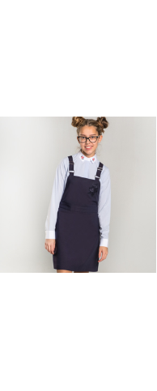 | 80405_OLG | Сарафан для девочки |  | [122-60-54] 7-8 лет | 1 | синий | 1,430 | 1 | 1,430 |  | 0
 |  |  |  |  |  | 2 | черный | 1,430 | 1 | 1,430 |  | 0
 |  |  |  |  | [128-64-57] 7-8 лет | 1 | синий | 1,430 | 1 | 1,430 |  | 0 | 1
 |  |  |  |  |  | 2 | черный | 1,430 | 1 | 1,430 |  | 0
 |  |  |  |  | [134-64-57] 9-10 лет | 1 | синий | 1,430 | 1 | 1,430 |  | 0 | 1
 |  |  |  |  |  | 2 | черный | 1,430 | 1 | 1,430 |  | 0
 |  |  |  |  | [140-68-60] 9-10 лет | 1 | синий | 1,430 | 1 | 1,430 |  | 0 | 1
 |  |  |  |  |  | 2 | черный | 1,430 | 1 | 1,430 |  | 0
 |  |  |  |  | [146-72-63] 10-11 лет | 1 | синий | 1,430 | 1 | 1,430 |  | 0 | 1
 |  |  |  |  |  | 2 | черный | 1,430 | 1 | 1,430 |  | 0
 |  |  |  |  | [152-72-63] 10-11 лет | 1 | синий | 1,430 | 1 | 1,430 |  | 0 | 1
 |  |  |  |  |  | 2 | черный | 1,430 | 1 | 1,430 |  | 0
 |  |  |  |  | [158-76-69] 11-12 лет | 1 | синий | 1,430 | 1 | 1,430 |  | 0 | 1
 |  |  |  |  |  | 2 | черный | 1,430 | 1 | 1,430 |  | 0
 |  |  |  |  | [164-80-69] 12-13 лет | 1 | синий | 1,430 | 1 | 1,430 |  | 0 | 1
 |  |  |  |  |  | 2 | черный | 1,430 | 1 | 1,430 |  | 0
 |  |  |  |  | [170-84-72] 13-14 лет | 1 | синий | 1,430 | 1 | 1,430 |  | 0 | 1
 |  |  |  |  |  | 2 | черный | 1,430 | 1 | 1,430 |  | 0
12 | 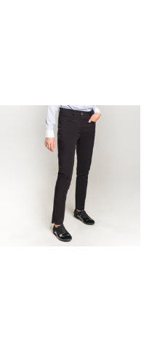 | 80403_OLG | Брюки для девочки |  | [122-60-54] 7-8 лет | 1 | синий | 1,390 | 1 | 1,390 |  | 0 | 3
 |  |  |  |  |  | 2 | черный | 1,390 | 1 | 1,390 |  | 0 | 3
 |  |  |  |  | [128-64-57] 7-8 лет | 1 | синий | 1,390 | 1 | 1,390 |  | 0 | 2
 |  |  |  |  |  | 2 | черный | 1,390 | 1 | 1,390 |  | 0 | 2
 |  |  |  |  | [134-64-57] 9-10 лет | 1 | синий | 1,390 | 1 | 1,390 |  | 0
 |  |  |  |  |  | 2 | черный | 1,390 | 1 | 1,390 |  | 0 | 2
 |  |  |  |  | [140-68-60] 9-10 лет | 1 | синий | 1,390 | 1 | 1,390 |  | 0 | 1
 |  |  |  |  |  | 2 | черный | 1,390 | 1 | 1,390 |  | 0 | 3
 |  |  |  |  | [146-72-63] 10-11 лет | 1 | синий | 1,390 | 1 | 1,390 |  | 0 | 1
 |  |  |  |  |  | 2 | черный | 1,390 | 1 | 1,390 |  | 0 | 1
 |  |  |  |  | [152-72-63] 10-11 лет | 1 | синий | 1,390 | 1 | 1,390 |  | 0
 |  |  |  |  |  | 2 | черный | 1,390 | 1 | 1,390 |  | 0 | 3
 |  |  |  |  | [158-76-69] 11-12 лет | 1 | синий | 1,390 | 1 | 1,390 |  | 0
 |  |  |  |  |  | 2 | черный | 1,390 | 1 | 1,390 |  | 0 | 2
 |  |  |  |  | [164-80-69] 12-13 лет | 1 | синий | 1,390 | 1 | 1,390 |  | 0
 |  |  |  |  |  | 2 | черный | 1,390 | 1 | 1,390 |  | 0 | 2
 |  |  |  |  | [170-84-72] 13-14 лет | 1 | синий | 1,390 | 1 | 1,390 |  | 0 | 1
 |  |  |  |  |  | 2 | черный | 1,390 | 1 | 1,390 |  | 0 | 1
13 | 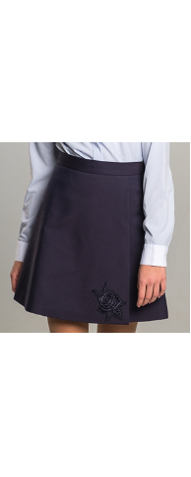 | 80402_OLG | Юбка для девочки |  | [122-60-54] 7-8 лет | 1 | синий | 1,075 | 1 | 1,075 |  | 0 | 1
 |  |  |  |  |  | 2 | черный | 1,075 | 1 | 1,075 |  | 0
 |  |  |  |  | [128-64-57] 7-8 лет | 1 | синий | 1,075 | 1 | 1,075 |  | 0 | 1
 |  |  |  |  |  | 2 | черный | 1,075 | 1 | 1,075 |  | 0
 |  |  |  |  | [134-64-57] 9-10 лет | 1 | синий | 1,075 | 1 | 1,075 |  | 0
 |  |  |  |  |  | 2 | черный | 1,075 | 1 | 1,075 |  | 0
 |  |  |  |  | [140-68-60] 9-10 лет | 1 | синий | 1,075 | 1 | 1,075 |  | 0 | 1
 |  |  |  |  |  | 2 | черный | 1,075 | 1 | 1,075 |  | 0
 |  |  |  |  | [146-72-63] 10-11 лет | 1 | синий | 1,075 | 1 | 1,075 |  | 0
 |  |  |  |  |  | 2 | черный | 1,075 | 1 | 1,075 |  | 0
 |  |  |  |  | [152-72-63] 10-11 лет | 1 | синий | 1,075 | 1 | 1,075 |  | 0
 |  |  |  |  |  | 2 | черный | 1,075 | 1 | 1,075 |  | 0
 |  |  |  |  | [158-76-69] 11-12 лет | 1 | синий | 1,075 | 1 | 1,075 |  | 0
 |  |  |  |  |  | 2 | черный | 1,075 | 1 | 1,075 |  | 0
 |  |  |  |  | [164-80-69] 12-13 лет | 1 | синий | 1,075 | 1 | 1,075 |  | 0
 |  |  |  |  |  | 2 | черный | 1,075 | 1 | 1,075 |  | 0
 |  |  |  |  | [170-84-72] 13-14 лет | 1 | синий | 1,075 | 1 | 1,075 |  | 0 | 1
 |  |  |  |  |  | 2 | черный | 1,075 | 1 | 1,075 |  | 0
14 | 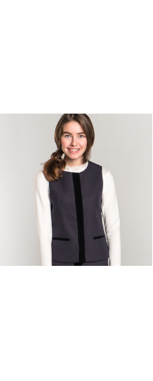 | 80411_OLG | Жилет для девочки |  | [122-60-54] 7-8 лет | 1 | серый | 1,645 | 1 | 1,645 |  | 0 | 1
 |  |  |  |  |  | 2 | синий | 1,645 | 1 | 1,645 |  | 0 | 3
 |  |  |  |  | [128-64-57] 7-8 лет | 1 | серый | 1,645 | 1 | 1,645 |  | 0 | 1
 |  |  |  |  |  | 2 | синий | 1,645 | 1 | 1,645 |  | 0 | 2
 |  |  |  |  | [134-64-57] 9-10 лет | 1 | серый | 1,645 | 1 | 1,645 |  | 0
 |  |  |  |  |  | 2 | синий | 1,645 | 1 | 1,645 |  | 0 | 2
 |  |  |  |  | [140-68-60] 9-10 лет | 1 | серый | 1,645 | 1 | 1,645 |  | 0
 |  |  |  |  |  | 2 | синий | 1,645 | 1 | 1,645 |  | 0
 |  |  |  |  | [146-72-63] 10-11 лет | 1 | серый | 1,645 | 1 | 1,645 |  | 0
 |  |  |  |  |  | 2 | синий | 1,645 | 1 | 1,645 |  | 0 | 1
 |  |  |  |  | [152-72-63] 10-11 лет | 1 | серый | 1,645 | 1 | 1,645 |  | 0
 |  |  |  |  |  | 2 | синий | 1,645 | 1 | 1,645 |  | 0 | 1
 |  |  |  |  | [158-76-69] 11-12 лет | 1 | серый | 1,645 | 1 | 1,645 |  | 0 | 1
 |  |  |  |  |  | 2 | синий | 1,645 | 1 | 1,645 |  | 0 | 1
 |  |  |  |  | [164-80-69] 12-13 лет | 1 | серый | 1,645 | 1 | 1,645 |  | 0 | 1
 |  |  |  |  |  | 2 | синий | 1,645 | 1 | 1,645 |  | 0 | 1
 |  |  |  |  | [170-84-72] 13-14 лет | 1 | серый | 1,645 | 1 | 1,645 |  | 0 | 1
 |  |  |  |  |  | 2 | синий | 1,645 | 1 | 1,645 |  | 0 | 1
15 | 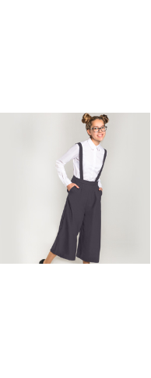 | 80475_OLG | Брюки- кюлот для девочки |  | [122-60-54] 7-8 лет | 1 | серый | 1,815 | 1 | 1,815 |  | 0
 |  |  |  |  |  | 2 | синий | 1,815 | 1 | 1,815 |  | 0
 |  |  |  |  | [128-64-57] 7-8 лет | 1 | серый | 1,815 | 1 | 1,815 |  | 0
 |  |  |  |  |  | 2 | синий | 1,815 | 1 | 1,815 |  | 0
 |  |  |  |  | [134-64-57] 9-10 лет | 1 | серый | 1,815 | 1 | 1,815 |  | 0
 |  |  |  |  |  | 2 | синий | 1,815 | 1 | 1,815 |  | 0
 |  |  |  |  | [140-68-60] 9-10 лет | 1 | серый | 1,815 | 1 | 1,815 |  | 0
 |  |  |  |  |  | 2 | синий | 1,815 | 1 | 1,815 |  | 0
 |  |  |  |  | [146-72-63] 10-11 лет | 1 | серый | 1,815 | 1 | 1,815 |  | 0
 |  |  |  |  |  | 2 | синий | 1,815 | 1 | 1,815 |  | 0
 |  |  |  |  | [152-72-63] 10-11 лет | 1 | серый | 1,815 | 1 | 1,815 |  | 0
 |  |  |  |  |  | 2 | синий | 1,815 | 1 | 1,815 |  | 0
 |  |  |  |  | [158-76-69] 11-12 лет | 1 | серый | 1,815 | 1 | 1,815 |  | 0
 |  |  |  |  |  | 2 | синий | 1,815 | 1 | 1,815 |  | 0
 |  |  |  |  | [164-80-69] 12-13 лет | 1 | серый | 1,815 | 1 | 1,815 |  | 0
 |  |  |  |  |  | 2 | синий | 1,815 | 1 | 1,815 |  | 0
 |  |  |  |  | [170-84-72] 13-14 лет | 1 | серый | 1,815 | 1 | 1,815 |  | 0
 |  |  |  |  |  | 2 | синий | 1,815 | 1 | 1,815 |  | 0 | 1
16 | 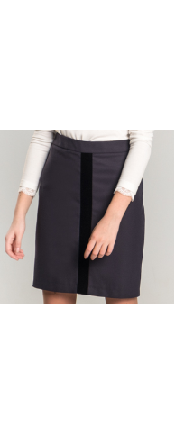 | 80412_OLG | Юбка для девочки |  | [122-60-54] 7-8 лет | 1 | серый | 1,065 | 1 | 1,065 |  | 0
 |  |  |  |  |  | 2 | синий | 1,065 | 1 | 1,065 |  | 0 | 1
 |  |  |  |  | [128-64-57] 7-8 лет | 1 | серый | 1,065 | 1 | 1,065 |  | 0
 |  |  |  |  |  | 2 | синий | 1,065 | 1 | 1,065 |  | 0 | 2
 |  |  |  |  | [134-64-57] 9-10 лет | 1 | серый | 1,065 | 1 | 1,065 |  | 0
 |  |  |  |  |  | 2 | синий | 1,065 | 1 | 1,065 |  | 0 | 2
 |  |  |  |  | [140-68-60] 9-10 лет | 1 | серый | 1,065 | 1 | 1,065 |  | 0 | 1
 |  |  |  |  |  | 2 | синий | 1,065 | 1 | 1,065 |  | 0 | 2
 |  |  |  |  | [146-72-63] 10-11 лет | 1 | серый | 1,065 | 1 | 1,065 |  | 0
 |  |  |  |  |  | 2 | синий | 1,065 | 1 | 1,065 |  | 0 | 1
 |  |  |  |  | [152-72-63] 10-11 лет | 1 | серый | 1,065 | 1 | 1,065 |  | 0
 |  |  |  |  |  | 2 | синий | 1,065 | 1 | 1,065 |  | 0 | 1
 |  |  |  |  | [158-76-69] 11-12 лет | 1 | серый | 1,065 | 1 | 1,065 |  | 0
 |  |  |  |  |  | 2 | синий | 1,065 | 1 | 1,065 |  | 0 | 1
 |  |  |  |  | [164-80-69] 12-13 лет | 1 | серый | 1,065 | 1 | 1,065 |  | 0
 |  |  |  |  |  | 2 | синий | 1,065 | 1 | 1,065 |  | 0 | 1
 |  |  |  |  | [170-84-72] 13-14 лет | 1 | серый | 1,065 | 1 | 1,065 |  | 0
 |  |  |  |  |  | 2 | синий | 1,065 | 1 | 1,065 |  | 0 | 1
17 | 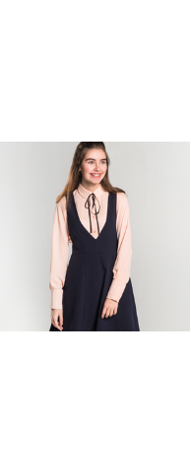 | 80424_OLG | Блузка с длинным рукавом для девочки |  | [122-60-54] 7-8 лет | 1 | белый | 1,180 | 1 | 1,180 |  | 0 | 1
 |  |  |  |  |  | 2 | персиковый | 1,180 | 1 | 1,180 |  | 0
 |  |  |  |  | [128-64-57] 7-8 лет | 1 | белый | 1,180 | 1 | 1,180 |  | 0
 |  |  |  |  |  | 2 | персиковый | 1,180 | 1 | 1,180 |  | 0
 |  |  |  |  | [134-64-57] 9-10 лет | 1 | белый | 1,180 | 1 | 1,180 |  | 0
 |  |  |  |  |  | 2 | персиковый | 1,180 | 1 | 1,180 |  | 0
 |  |  |  |  | [140-68-60] 9-10 лет | 1 | белый | 1,180 | 1 | 1,180 |  | 0
 |  |  |  |  |  | 2 | персиковый | 1,180 | 1 | 1,180 |  | 0
 |  |  |  |  | [146-72-63] 10-11 лет | 1 | белый | 1,180 | 1 | 1,180 |  | 0
 |  |  |  |  |  | 2 | персиковый | 1,180 | 1 | 1,180 |  | 0
 |  |  |  |  | [152-72-63] 10-11 лет | 1 | белый | 1,180 | 1 | 1,180 |  | 0
 |  |  |  |  |  | 2 | персиковый | 1,180 | 1 | 1,180 |  | 0
 |  |  |  |  | [158-76-69] 11-12 лет | 1 | белый | 1,180 | 1 | 1,180 |  | 0
 |  |  |  |  |  | 2 | персиковый | 1,180 | 1 | 1,180 |  | 0
 |  |  |  |  | [164-80-69] 12-13 лет | 1 | белый | 1,180 | 1 | 1,180 |  | 0
 |  |  |  |  |  | 2 | персиковый | 1,180 | 1 | 1,180 |  | 0
 |  |  |  |  | [170-84-72] 13-14 лет | 1 | белый | 1,180 | 1 | 1,180 |  | 0
 |  |  |  |  |  | 2 | персиковый | 1,180 | 1 | 1,180 |  | 0
18 | 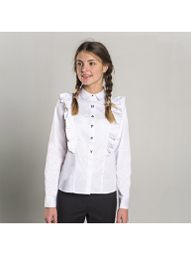 | 80420_OLG | Блузка с длинным рукавом для девочки |  | [122-60-54] 7-8 лет | 1 | белый | 1,470 | 1 | 1,470 |  | 0
 |  |  |  |  | [128-64-57] 7-8 лет | 1 | белый | 1,470 | 1 | 1,470 |  | 0
 |  |  |  |  | [134-64-57] 9-10 лет | 1 | белый | 1,470 | 1 | 1,470 |  | 0
 |  |  |  |  | [140-68-60] 9-10 лет | 1 | белый | 1,470 | 1 | 1,470 |  | 0
 |  |  |  |  | [146-72-63] 10-11 лет | 1 | белый | 1,470 | 1 | 1,470 |  | 0
 |  |  |  |  | [152-72-63] 10-11 лет | 1 | белый | 1,470 | 1 | 1,470 |  | 0
 |  |  |  |  | [158-76-69] 11-12 лет | 1 | белый | 1,470 | 1 | 1,470 |  | 0
 |  |  |  |  | [164-80-69] 12-13 лет | 1 | белый | 1,470 | 1 | 1,470 |  | 0
 |  |  |  |  | [170-84-72] 13-14 лет | 1 | белый | 1,470 | 1 | 1,470 |  | 0 | 1
19 |  | 80429_OLG | Блузка с коротким рукавом для девочки |  | [122-60-54] 7-8 лет | 1 | белый | 645 | 1 | 645 |  | 0 | 6
 |  |  |  |  |  | 2 | голубой | 645 | 1 | 645 |  | 0
 |  |  |  |  |  | 3 | сиреневый | 645 | 1 | 645 |  | 0
 |  |  |  |  | [128-64-57] 7-8 лет | 1 | белый | 645 | 1 | 645 |  | 0 | 4
 |  |  |  |  |  | 2 | голубой | 645 | 1 | 645 |  | 0
 |  |  |  |  |  | 3 | сиреневый | 645 | 1 | 645 |  | 0
 |  |  |  |  | [134-64-57] 9-10 лет | 1 | белый | 645 | 1 | 645 |  | 0 | 5
 |  |  |  |  |  | 2 | голубой | 645 | 1 | 645 |  | 0
 |  |  |  |  |  | 3 | сиреневый | 645 | 1 | 645 |  | 0
 |  |  |  |  | [140-68-60] 9-10 лет | 1 | белый | 645 | 1 | 645 |  | 0 | 6
 |  |  |  |  |  | 2 | голубой | 645 | 1 | 645 |  | 0
 |  |  |  |  |  | 3 | сиреневый | 645 | 1 | 645 |  | 0
 |  |  |  |  | [146-72-63] 10-11 лет | 1 | белый | 645 | 1 | 645 |  | 0 | 6
 |  |  |  |  |  | 2 | голубой | 645 | 1 | 645 |  | 0
 |  |  |  |  |  | 3 | сиреневый | 645 | 1 | 645 |  | 0
 |  |  |  |  | [152-72-63] 10-11 лет | 1 | белый | 645 | 1 | 645 |  | 0 | 6
 |  |  |  |  |  | 2 | голубой | 645 | 1 | 645 |  | 0
 |  |  |  |  |  | 3 | сиреневый | 645 | 1 | 645 |  | 0
 |  |  |  |  | [158-76-69] 11-12 лет | 1 | белый | 645 | 1 | 645 |  | 0 | 6
 |  |  |  |  |  | 2 | голубой | 645 | 1 | 645 |  | 0
 |  |  |  |  |  | 3 | сиреневый | 645 | 1 | 645 |  | 0
 |  |  |  |  | [164-80-69] 12-13 лет | 1 | белый | 645 | 1 | 645 |  | 0 | 6
 |  |  |  |  |  | 2 | голубой | 645 | 1 | 645 |  | 0
 |  |  |  |  |  | 3 | сиреневый | 645 | 1 | 645 |  | 0
 |  |  |  |  | [170-84-72] 13-14 лет | 1 | белый | 645 | 1 | 645 |  | 0 | 4
 |  |  |  |  |  | 2 | голубой | 645 | 1 | 645 |  | 0
 |  |  |  |  |  | 3 | сиреневый | 645 | 1 | 645 |  | 0
20 |  | 80428_OLG | Блузка с длинным рукавом для девочки |  | [122-60-54] 7-8 лет | 1 | белый | 840 | 1 | 840 |  | 0
 |  |  |  |  |  | 2 | голубой | 840 | 1 | 840 |  | 0
 |  |  |  |  |  | 3 | сиреневый | 840 | 1 | 840 |  | 0
 |  |  |  |  | [128-64-57] 7-8 лет | 1 | белый | 840 | 1 | 840 |  | 0
 |  |  |  |  |  | 2 | голубой | 840 | 1 | 840 |  | 0 | 1
 |  |  |  |  |  | 3 | сиреневый | 840 | 1 | 840 |  | 0
 |  |  |  |  | [134-64-57] 9-10 лет | 1 | белый | 840 | 1 | 840 |  | 0
 |  |  |  |  |  | 2 | голубой | 840 | 1 | 840 |  | 0 | 1
 |  |  |  |  |  | 3 | сиреневый | 840 | 1 | 840 |  | 0
 |  |  |  |  | [140-68-60] 9-10 лет | 1 | белый | 840 | 1 | 840 |  | 0
 |  |  |  |  |  | 2 | голубой | 840 | 1 | 840 |  | 0 | 1
 |  |  |  |  |  | 3 | сиреневый | 840 | 1 | 840 |  | 0
 |  |  |  |  | [146-72-63] 10-11 лет | 1 | белый | 840 | 1 | 840 |  | 0
 |  |  |  |  |  | 2 | голубой | 840 | 1 | 840 |  | 0 | 1
 |  |  |  |  |  | 3 | сиреневый | 840 | 1 | 840 |  | 0
 |  |  |  |  | [152-72-63] 10-11 лет | 1 | белый | 840 | 1 | 840 |  | 0
 |  |  |  |  |  | 2 | голубой | 840 | 1 | 840 |  | 0 | 1
 |  |  |  |  |  | 3 | сиреневый | 840 | 1 | 840 |  | 0
 |  |  |  |  | [158-76-69] 11-12 лет | 1 | белый | 840 | 1 | 840 |  | 0 | 1
 |  |  |  |  |  | 2 | голубой | 840 | 1 | 840 |  | 0 | 1
 |  |  |  |  |  | 3 | сиреневый | 840 | 1 | 840 |  | 0
 |  |  |  |  | [164-80-69] 12-13 лет | 1 | белый | 840 | 1 | 840 |  | 0
 |  |  |  |  |  | 2 | голубой | 840 | 1 | 840 |  | 0
 |  |  |  |  |  | 3 | сиреневый | 840 | 1 | 840 |  | 0
 |  |  |  |  | [170-84-72] 13-14 лет | 1 | белый | 840 | 1 | 840 |  | 0
 |  |  |  |  |  | 2 | голубой | 840 | 1 | 840 |  | 0 | 1
 |  |  |  |  |  | 3 | сиреневый | 840 | 1 | 840 |  | 0
21 | 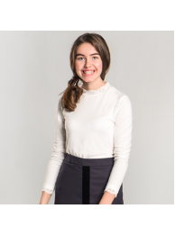 | 80435_OLG | Толстовка для девочки |  | [122,128-64-57] 7-8 лет | 1 | молочный | 565 | 1 | 565 |  | 0 | 1
 |  |  |  |  | [134,140-68-63] 9-10 лет | 1 | молочный | 565 | 1 | 565 |  | 0
 |  |  |  |  | [146,152-72-66] 10-11 лет | 1 | молочный | 565 | 1 | 565 |  | 0 | 1
 |  |  |  |  | [158-76-69] 11-12 лет | 1 | молочный | 565 | 1 | 565 |  | 0
 |  |  |  |  | [164-80-69] 12-13 лет | 1 | молочный | 565 | 1 | 565 |  | 0
 |  |  |  |  | [170-84-72] 13-14 лет | 1 | молочный | 565 | 1 | 565 |  | 0
22 | 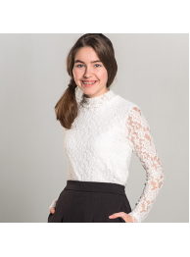 | 80434_OLG | Толстовка для девочки |  | [122,128-64-57] 7-8 лет | 1 | молочный | 710 | 1 | 710 |  | 0 | 1
 |  |  |  |  | [134,140-68-63] 9-10 лет | 1 | молочный | 710 | 1 | 710 |  | 0
 |  |  |  |  | [146,152-72-66] 10-11 лет | 1 | молочный | 710 | 1 | 710 |  | 0 | 1
 |  |  |  |  | [158-76-69] 11-12 лет | 1 | молочный | 710 | 1 | 710 |  | 0 | 1
 |  |  |  |  | [164-80-69] 12-13 лет | 1 | молочный | 710 | 1 | 710 |  | 0 | 1
 |  |  |  |  | [170-84-72] 13-14 лет | 1 | молочный | 710 | 1 | 710 |  | 0 | 1
23 | 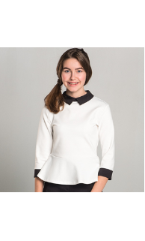 | 80513_OLG | Толстовка для девочки |  | [122,128-64-57] 7-8 лет | 1 | белый | 960 | 1 | 960 |  | 0 | 3
 |  |  |  |  |  | 2 | синий | 960 | 1 | 960 |  | 0 | 1
 |  |  |  |  | [134,140-68-63] 9-10 лет | 1 | белый | 960 | 1 | 960 |  | 0 | 1
 |  |  |  |  |  | 2 | синий | 960 | 1 | 960 |  | 0 | 1
 |  |  |  |  | [146,152-72-66] 10-11 лет | 1 | белый | 960 | 1 | 960 |  | 0 | 1
 |  |  |  |  |  | 2 | синий | 960 | 1 | 960 |  | 0 | 1
 |  |  |  |  | [158-76-69] 11-12 лет | 1 | белый | 960 | 1 | 960 |  | 0 | 1
 |  |  |  |  |  | 2 | синий | 960 | 1 | 960 |  | 0 | 1
 |  |  |  |  | [164-80-69] 12-13 лет | 1 | белый | 960 | 1 | 960 |  | 0 | 1
 |  |  |  |  |  | 2 | синий | 960 | 1 | 960 |  | 0 | 1
 |  |  |  |  | [170-84-72] 13-14 лет | 1 | белый | 960 | 1 | 960 |  | 0 | 2
 |  |  |  |  |  | 2 | синий | 960 | 1 | 960 |  | 0 | 1
24 | 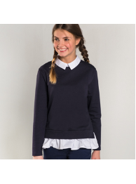 | 80432_OLG | Свитшот для девочки |  | [122,128-64-57] 7-8 лет | 1 | синий/белый | 1,135 | 1 | 1,135 |  | 0
 |  |  |  |  | [134,140-68-63] 9-10 лет | 1 | синий/белый | 1,135 | 1 | 1,135 |  | 0
 |  |  |  |  | [146,152-72-66] 10-11 лет | 1 | синий/белый | 1,135 | 1 | 1,135 |  | 0
 |  |  |  |  | [158-76-69] 11-12 лет | 1 | синий/белый | 1,135 | 1 | 1,135 |  | 0 | 2
 |  |  |  |  | [164-80-69] 12-13 лет | 1 | синий/белый | 1,135 | 1 | 1,135 |  | 0
 |  |  |  |  | [170-84-72] 13-14 лет | 1 | синий/белый | 1,135 | 1 | 1,135 |  | 0
25 | 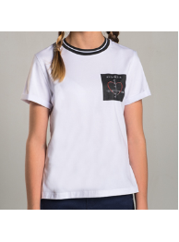 | 80433_OLG | Футболка для девочки |  | [122,128-64-57] 7-8 лет | 1 | белый/черный | 460 | 1 | 460 |  | 0 | 2
 |  |  |  |  | [134,140-68-63] 9-10 лет | 1 | белый/черный | 460 | 1 | 460 |  | 0 | 2
 |  |  |  |  | [146,152-72-66] 10-11 лет | 1 | белый/черный | 460 | 1 | 460 |  | 0 | 1
 |  |  |  |  | [158-76-69] 11-12 лет | 1 | белый/черный | 460 | 1 | 460 |  | 0 | 1
 |  |  |  |  | [164-80-69] 12-13 лет | 1 | белый/черный | 460 | 1 | 460 |  | 0
 |  |  |  |  | [170-84-72] 13-14 лет | 1 | белый/черный | 460 | 1 | 460 |  | 0
26 | 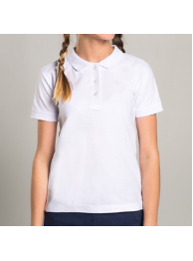 | 80431_OLG | Футболка-поло для девочки |  | [122,128-64-57] 7-8 лет | 1 | белый | 565 | 1 | 565 |  | 0 | 1
 |  |  |  |  | [134,140-68-63] 9-10 лет | 1 | белый | 565 | 1 | 565 |  | 0 | 1
 |  |  |  |  | [146,152-72-66] 10-11 лет | 1 | белый | 565 | 1 | 565 |  | 0 | 1
 |  |  |  |  | [158-76-69] 11-12 лет | 1 | белый | 565 | 1 | 565 |  | 0 | 1
 |  |  |  |  | [164-80-69] 12-13 лет | 1 | белый | 565 | 1 | 565 |  | 0
 |  |  |  |  | [170-84-72] 13-14 лет | 1 | белый | 565 | 1 | 565 |  | 0 | 2
 |  |  |  |  |  |  |  |  |  |  |  | 0
1 |  | 80436_OLB | Пиджак для мальчика |  | [122-60-54] 7-8 лет | 1 | серый | 2,955 | 1 | 2,955 |  | 0
 |  |  |  |  |  | 2 | синий | 2,955 | 1 | 2,955 |  | 0 | 1
 |  |  |  |  | [128-64-57] 7-8 лет | 1 | серый | 2,955 | 1 | 2,955 |  | 0
 |  |  |  |  |  | 2 | синий | 2,955 | 1 | 2,955 |  | 0 | 1
 |  |  |  |  | [134-64-57] 9-10 лет | 1 | серый | 2,955 | 1 | 2,955 |  | 0
...
Заказчик
№ | Фото | Номер модели | Наименование модели | Видеопрезентация | Размеры | № В | Наименование цвета
 |  |  |  |  | [146-72-63] 10-11 лет | 1 | серый
 |  |  |  |  |  | 2 | синий
 |  |  |  |  | [152-72-63] 10-11 лет | 1 | серый
 |  |  |  |  |  | 2 | синий
 |  |  |  |  | [158-76-69] 11-12 лет | 1 | серый
 |  |  |  |  |  | 2 | синий
 |  |  |  |  | [164-80-69] 12-13 лет | 1 | серый
 |  |  |  |  |  | 2 | синий
 |  |  |  |  | [170-84-72] 13-14 лет | 1 | серый
 |  |  |  |  |  | 2 | синий
2 | 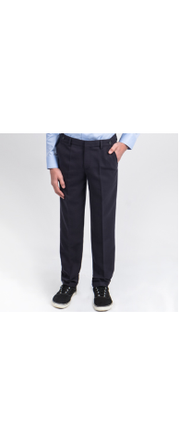 | 80437_OLB | Брюки для мальчика |  | [122-60-54] 7-8 лет | 1 | серый
 |  |  |  |  |  | 2 | синий
 |  |  |  |  | [128-64-57] 7-8 лет | 1 | серый
 |  |  |  |  |  | 2 | синий
 |  |  |  |  | [134-64-57] 9-10 лет | 1 | серый
 |  |  |  |  |  | 2 | синий
 |  |  |  |  | [140-68-60] 9-10 лет | 1 | серый
 |  |  |  |  |  | 2 | синий
 |  |  |  |  | [146-72-63] 10-11 лет | 1 | серый
 |  |  |  |  |  | 2 | синий
 |  |  |  |  | [152-72-63] 10-11 лет | 1 | серый
...
Заказчик
№ | Фото | Номер модели | Наименование модели | Видеопрезентация | Размеры | № В | Наименование цвета
 |  |  |  |  |  | 3 | черный
 |  |  |  |  | [158-76-69] 11-12 лет | 1 | серый
 |  |  |  |  |  | 2 | синий
 |  |  |  |  |  | 3 | черный
 |  |  |  |  | [164-80-69] 12-13 лет | 1 | серый
 |  |  |  |  |  | 2 | синий
 |  |  |  |  |  | 3 | черный
 |  |  |  |  | [170-84-72] 13-14 лет | 1 | серый
 |  |  |  |  |  | 2 | синий
 |  |  |  |  |  | 3 | черный
5 | 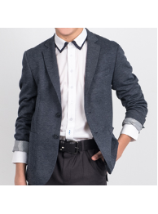 | 80441_OLB | Пиджак для мальчика |  | [122,128-64-57] 7-8 лет | 1 | синий
 |  |  |  |  | [134,140-68-63] 9-10 лет | 1 | синий
 |  |  |  |  | [146,152-72-66] 10-11 лет | 1 | синий
 |  |  |  |  | [158-76-69] 11-12 лет | 1 | синий
 |  |  |  |  | [164-80-69] 12-13 лет | 1 | синий
 |  |  |  |  | [170-84-72] 13-14 лет | 1 | синий
6 | 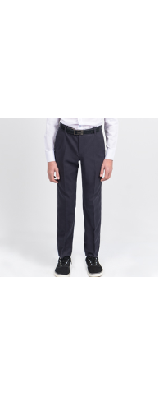 | 80444_OLB | Брюки для мальчика |  | [122-60-54] 7-8 лет | 1 | серый
 |  |  |  |  |  | 2 | синий
 |  |  |  |  | [128-64-57] 7-8 лет | 1 | серый
 |  |  |  |  |  | 2 | синий
 |  |  |  |  | [134-64-57] 9-10 лет | 1 | серый
 |  |  |  |  |  | 2 | синий
 |  |  |  |  | [140-68-60] 9-10 лет | 1 | серый
 |  |  |  |  |  | 2 | синий
 |  |  |  |  | [146-72-63] 10-11 лет | 1 | серый
 |  |  |  |  |  | 2 | синий
 |  |  |  |  | [152-72-63] 10-11 лет | 1 | серый
 |  |  |  |  |  | 2 | синий
 |  |  |  |  | [158-76-69] 11-12 лет | 1 | серый
 |  |  |  |  |  | 2 | синий
 |  |  |  |  | [164-80-69] 12-13 лет | 1 | серый
 |  |  |  |  |  | 2 | синий
 |  |  |  |  | [170-84-72] 13-14 лет | 1 | серый
 |  |  |  |  |  | 2 | синий
7 | 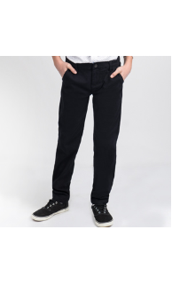 | 80442_OLB | Брюки rfd для мальчика |  | [122,128-64-57] 7-8 лет | 1 | синий
 |  |  |  |  |  | 2 | черный
 |  |  |  |  | [134,140-68-63] 9-10 лет | 1 | синий
 |  |  |  |  |  | 2 | черный
 |  |  |  |  | [146,152-72-66] 10-11 лет | 1 | синий
 |  |  |  |  |  | 2 | черный
 |  |  |  |  | [158-76-69] 11-12 лет | 1 | синий
 |  |  |  |  |  | 2 | черный
 |  |  |  |  | [164-80-69] 12-13 лет | 1 | синий
 |  |  |  |  |  | 2 | черный
 |  |  |  |  | [170-84-72] 13-14 лет | 1 | синий
 |  |  |  |  |  | 2 | черный
8 | 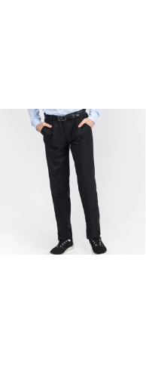 | 80445_OLB | Брюки для мальчика |  | [122-60-54] 7-8 лет | 1 | серый
 |  |  |  |  |  | 2 | синий
 |  |  |  |  | [128-64-57] 7-8 лет | 1 | серый
 |  |  |  |  |  | 2 | синий
 |  |  |  |  | [134-64-57] 9-10 лет | 1 | серый
 |  |  |  |  |  | 2 | синий
 |  |  |  |  | [140-68-60] 9-10 лет | 1 | серый
 |  |  |  |  |  | 2 | синий
 |  |  |  |  | [146-72-63] 10-11 лет | 1 | серый
 |  |  |  |  |  | 2 | синий
 |  |  |  |  | [152-72-63] 10-11 лет | 1 | серый
 |  |  |  |  |  | 2 | синий
 |  |  |  |  | [158-76-69] 11-12 лет | 1 | серый
 |  |  |  |  |  | 2 | синий
 |  |  |  |  | [164-80-69] 12-13 лет | 1 | серый
 |  |  |  |  |  | 2 | синий
 |  |  |  |  | [170-84-72] 13-14 лет | 1 | серый
 |  |  |  |  |  | 2 | синий
9 | 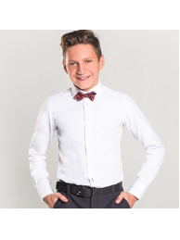 | 80450_OLB | Сорочка с длинным рукавом для мальчика |  | [122-60-30] 7-8 лет | 1 | белый жаккард
 |  |  |  |  | [128-64-31] 7-8 лет | 1 | белый жаккард
 |  |  |  |  | [134-64-31] 9-10 лет | 1 | белый жаккард
 |  |  |  |  | [140-68-32] 9-10 лет | 1 | белый жаккард
 |  |  |  |  | [146-72-33] 10-11 лет | 1 | белый жаккард
 |  |  |  |  | [152-72-34] 10-11 лет | 1 | белый жаккард
 |  |  |  |  | [158-76-35] 11-12 лет | 1 | белый жаккард
 |  |  |  |  | [164-80-36] 12-13 лет | 1 | белый жаккард
 |  |  |  |  | [170-84-37] 13-14 лет | 1 | белый жаккард
10 |  | 80449_OLB | Сорочка с длинным рукавом для мальчика |  | [122-60-30] 7-8 лет | 1 | синий
 |  |  |  |  |  | 2 | сиреневый
...
Заказчик
№ | Фото | Номер модели | Наименование модели | Видеопрезентация | Размеры | № В | Наименование цвета
 |  |  |  |  | [146-72-33] 10-11 лет | 1 | синий
 |  |  |  |  |  | 2 | сиреневый
 |  |  |  |  | [152-72-34] 10-11 лет | 1 | синий
 |  |  |  |  |  | 2 | сиреневый
 |  |  |  |  | [158-76-35] 11-12 лет | 1 | синий
 |  |  |  |  |  | 2 | сиреневый
 |  |  |  |  | [164-80-36] 12-13 лет | 1 | синий
 |  |  |  |  |  | 2 | сиреневый
 |  |  |  |  | [170-84-37] 13-14 лет | 1 | синий
 |  |  |  |  |  | 2 | сиреневый
11 | 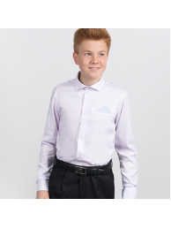 | 80509_OLB | Сорочка с длинным рукавом для мальчика |  | [122-60-30] 7-8 лет | 1 | белый
 |  |  |  |  | [128-64-31] 7-8 лет | 1 | белый
 |  |  |  |  | [134-64-31] 9-10 лет | 1 | белый
 |  |  |  |  | [140-68-32] 9-10 лет | 1 | белый
 |  |  |  |  | [146-72-33] 10-11 лет | 1 | белый
 |  |  |  |  | [152-72-34] 10-11 лет | 1 | белый
 |  |  |  |  | [158-76-35] 11-12 лет | 1 | белый
 |  |  |  |  | [164-80-36] 12-13 лет | 1 | белый
 |  |  |  |  | [170-84-37] 13-14 лет | 1 | белый
12 |  | 80454_OLB | Сорочка с коротким рукавом для мальчика |  | [122-60-30] 7-8 лет | 1 | белый
 |  |  |  |  |  | 2 | голубой
...
Заказчик
№ | Фото | Номер модели | Наименование модели | Видеопрезентация | Размеры | № В | Наименование цвета
 |  |  |  |  |  | 3 | пепельно-розовый
 |  |  |  |  |  | 4 | серый
 |  |  |  |  | [164-80-36] 12-13 лет | 1 | белый
 |  |  |  |  |  | 2 | голубой
 |  |  |  |  |  | 3 | пепельно-розовый
 |  |  |  |  |  | 4 | серый
 |  |  |  |  | [170-84-37] 13-14 лет | 1 | белый
 |  |  |  |  |  | 2 | голубой
 |  |  |  |  |  | 3 | пепельно-розовый
 |  |  |  |  |  | 4 | серый
14 | 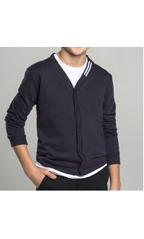 | 80456_OLB | Кардиган для мальчика |  | [122,128-64-57] 7-8 лет | 1 | синий
 |  |  |  |  |  | 2 | черный
 |  |  |  |  | [134,140-68-63] 9-10 лет | 1 | синий
 |  |  |  |  |  | 2 | черный
 |  |  |  |  | [146,152-72-66] 10-11 лет | 1 | синий
 |  |  |  |  |  | 2 | черный
 |  |  |  |  | [158-76-69] 11-12 лет | 1 | синий
 |  |  |  |  |  | 2 | черный
 |  |  |  |  | [164-80-69] 12-13 лет | 1 | синий
 |  |  |  |  |  | 2 | черный
 |  |  |  |  | [170-84-72] 13-14 лет | 1 | синий
 |  |  |  |  |  | 2 | черный
15 | 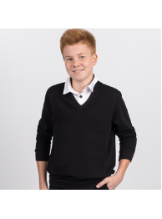 | 80457_OLB | Джемпер для мальчика |  | [122,128-64-57] 7-8 лет | 1 | черный/белый
 |  |  |  |  | [134,140-68-63] 9-10 лет | 1 | черный/белый
 |  |  |  |  | [146,152-72-66] 10-11 лет | 1 | черный/белый
 |  |  |  |  | [158-76-69] 11-12 лет | 1 | черный/белый
 |  |  |  |  | [164-80-69] 12-13 лет | 1 | черный/белый
 |  |  |  |  | [170-84-72] 13-14 лет | 1 | черный/белый
16 | 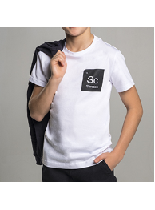 | 80455_OLB | Футболка для мальчика |  | [122,128-64-57] 7-8 лет | 1 | белый/черный
 |  |  |  |  | [134,140-68-63] 9-10 лет | 1 | белый/черный
 |  |  |  |  | [146,152-72-66] 10-11 лет | 1 | белый/черный
 |  |  |  |  | [158-76-69] 11-12 лет | 1 | белый/черный
 |  |  |  |  | [164-80-69] 12-13 лет | 1 | белый/черный
 |  |  |  |  | [170-84-72] 13-14 лет | 1 | белый/черный
17 | 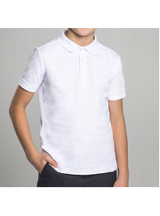 | 80511_OLB | Футболка-поло для мальчика |  | [122,128-64-57] 7-8 лет | 1 | белый
 |  |  |  |  | [134,140-68-63] 9-10 лет | 1 | белый
 |  |  |  |  | [146,152-72-66] 10-11 лет | 1 | белый
 |  |  |  |  | [158-76-69] 11-12 лет | 1 | белый
 |  |  |  |  | [164-80-69] 12-13 лет | 1 | белый
 |  |  |  |  | [170-84-72] 13-14 лет | 1 | белый

